상품제안서
[비빅스]메탈 거치대 마그네틱링 R03 | 상품코드: S01203

 |  |  |  |  |  | 02-713-8555 | www.synergygift.co.kr
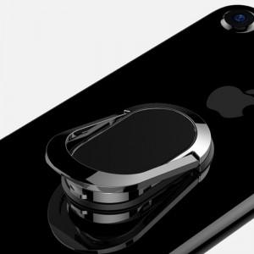

【상세/제작정보】 | .

【인쇄/포장옵션】 | 레이저 / 포장지포장

【공급단가】 | 수량 | 100~ | 500~ | 1,000~ | 3,000~
*VAT별도 | 단가 | 1,620원 | 1,560원 | 1,500원 | 1,440원

【상품 URL】 | https://www.synergygift.co.kr:443/src/goods_detail.php?gdno=278

